Прайс-Лист
 |  |  | www.newland.com.ua
 |  |  | www.opt.moda |  |  |  |  |  |  | 0 | 0.00
 |  |  | www.newland.com.ua/viber | optom@newland.com.ua
Бренд |  | Артикул | Товар | Колір | Код | Розмір | Ціна | Ціна зі знижкою | Залишок | Замовлення | Загальна сума
 | ДЛЯ ДІВЧИНКИ
 | A-Yugi
 | БРЮКИ СПОРТ
 | A-Yugi | 7067 | Брюки Спортивні | Трикотаж; Бавовна95%,еластан5%;
 |  |  |  | оливковий |  |  | 12.00
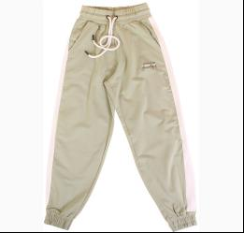
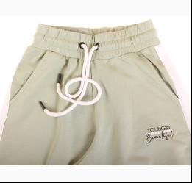
 |  |  |  | Ростовка | 945270 | 134, 140, 146, 152, 158, 164 (6 шт) | 72.00 | 72.00 | 1

 |  |  |  |  | 540777 | 134 | 12.00 | 12.00 | 1
 |  |  |  |  | 540778 | 140 | 12.00 | 12.00 | 1
 |  |  |  |  | 540779 | 146 | 12.00 | 12.00 | 1
 |  |  |  |  | 540780 | 152 | 12.00 | 12.00 | 1
 |  |  |  |  | 540782 | 164 | 12.00 | 12.00 | 1

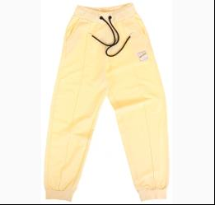
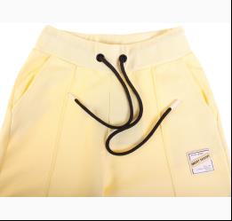
 | A-Yugi | 7084 | Брюки Спортивні | Трикотаж; Бавовна95%,еластан5%;
 |  |  |  | жовтий |  |  | 10.75
 |  |  |  | Ростовка | 945306 | 140, 146, 152, 158, 164, 170 (6 шт) | 64.50 | 64.50 | 3

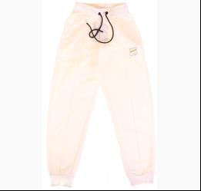
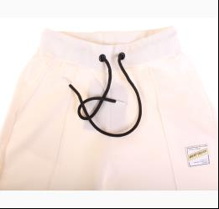
 |  |  |  | кремовий |  |  | 10.75
 |  |  |  | Ростовка | 945307 | 140, 146, 152, 158, 164, 170 (6 шт) | 64.50 | 64.50 | 4

 | Aziz
 | БРЮКИ СПОРТ
 | Aziz | 064178_Р | Брюки Спортивні | Трикотаж; Бавовна100%;
 |  |  |  | сірий
 |  |  |  | Ростовка | 931216 | 80 (1 шт) |  |  | 1

 | Aziz | 064184_Р | Брюки Спортивні | Трикотаж; Бавовна100%;

 |  |  |  |  | 353004 | 80 |  |  | 1

 | Aziz | 012320 | Брюки Спортивні | Трикотаж; Бавовна100%;
 |  |  |  | червоний |  |  | 9.60
 |  |  |  |  | 313971 | 98 | 9.60 | 1.44 | 1

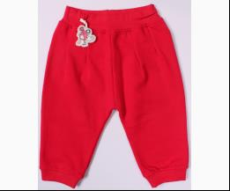
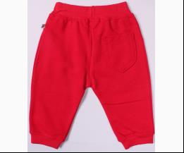
 | Aziz | 012364 | Брюки Спортивні | Трикотаж; Бавовна100%;
 |  |  |  | червоний |  |  | 9.00
 |  |  |  |  | 325518 | 68 | 9.00 | 1.35 | 1

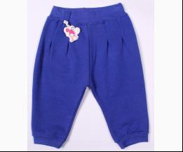
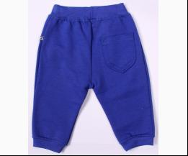
 |  |  |  | яскраво-синій |  |  | 9.00
 |  |  |  |  | 325521 | 68 | 9.00 | 1.35 | 1

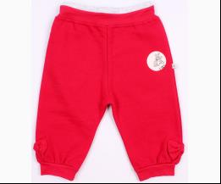
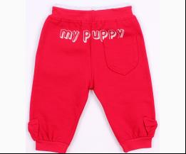
 | Aziz | 012366 | Брюки Спортивні | Трикотаж; Бавовна100%;
 |  |  |  | червоний |  |  | 9.60
 |  |  |  |  | 325530 | 68 | 9.60 | 1.44 | 1

 | Aziz | 083002 | Брюки Спортивні | Трикотаж; Бавовна100%;
 |  |  |  | жовтий |  |  | 12.38
 |  |  |  |  | 351066 | 110 | 12.38 | 1.86 | 1

 | Aziz | 083014 | Брюки Спортивні | Трикотаж; Бавовна100%;
 |  |  |  | червоний |  |  | 9.00
 |  |  |  |  | 350517 | 80 | 9.00 | 1.35 | 1

 | Aziz | 083019 | Брюки Спортивні | Трикотаж; Бавовна100%;
 |  |  |  | жовтий |  |  | 13.50
 |  |  |  |  | 351082 | 134 | 13.50 | 2.02 | 1

 | Aziz | 083029 | Брюки Спортивні | Трикотаж; Бавовна100%;
 |  |  |  | рожевий |  |  | 7.35
 |  |  |  |  | 359833 | 104 | 7.35 | 1.10 | 1
 |  |  |  |  | 359834 | 110 | 7.35 | 1.10 | 2
 |  |  |  |  | 359832 | 98 | 7.35 | 1.10 | 1

 | Aziz | 083048 | Брюки Спортивні | Трикотаж; Бавовна100%;
 |  |  |  | кремовий |  |  | 9.27
 |  |  |  |  | 366236 | 104 | 9.27 | 1.39 | 1

 | BCK
 | БРЮКИ СПОРТ
 | BCK | 12568_12 | Брюки Спортивні | Плащовка; Поліестер100%;
 |  |  |  | рожевий
 |  |  |  |  | 328414 | 98 |  |  | 1

 | Boinc
 | БРЮКИ СПОРТ
 | Boinc | 32400 | Брюки Спортивні | Трикотаж; Бавовна95%,еластан5%;
 |  |  |  | персиковий |  |  | 4.87
 |  |  |  |  | 375807 | 110 | 4.87 | 4.87 | 2
 |  |  |  |  | 375808 | 116 | 4.87 | 4.87 | 1
 |  |  |  |  | 375809 | 122 | 4.87 | 4.87 | 1

 | Boinc | 33414 | Брюки Спортивні | Трикотаж; Бавовна95%,еластан5%;
 |  |  |  | персиковий |  |  | 5.44
 |  |  |  |  | 375925 | 140 | 5.44 | 5.44 | 1
 |  |  |  |  | 375926 | 146 | 5.44 | 5.44 | 1

 |  |  |  | яскраво-синій |  |  | 5.44
 |  |  |  | Ростовка | 934377 | 134, 140, 146, 152 (4 шт) | 21.76 | 21.76 | 1

 |  |  |  |  | 375912 | 134 | 5.44 | 5.44 | 1
 |  |  |  |  | 375913 | 140 | 5.44 | 5.44 | 1

 | Boinc | 33415 | Брюки Спортивні | Трикотаж; Бавовна95%,еластан5%;
 |  |  |  | бордовий |  |  | 5.83
 |  |  |  |  | 375957 | 134 | 5.83 | 3.50 | 1
 |  |  |  |  | 375959 | 146 | 5.83 | 3.50 | 1
 |  |  |  |  | 375960 | 152 | 5.83 | 3.50 | 1

 |  |  |  | рожевий |  |  | 5.83
 |  |  |  |  | 375937 | 134 | 5.83 | 5.83 | 1
 |  |  |  |  | 375940 | 152 | 5.83 | 5.83 | 1

 |  |  |  | яскраво-синій |  |  | 5.83
 |  |  |  |  | 375946 | 140 | 5.83 | 5.83 | 1
 |  |  |  |  | 375947 | 146 | 5.83 | 5.83 | 1

 | КОФТА СПОРТ
 | Boinc | 32273 | Кофта Спортивна | Трикотаж; Бавовна95%,еластан5%;
 |  |  |  | рожевий |  |  | 6.18
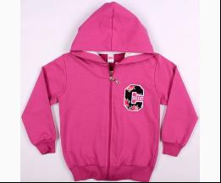
 |  |  |  |  | 373336 | 116 | 6.18 | 6.18 | 1

 | Boinc | 32274 | Кофта Спортивна | Трикотаж; Бавовна95%,еластан5%;
 |  |  |  | персиковий |  |  | 6.18
 |  |  |  |  | 373343 | 110 | 6.18 | 6.18 | 1
 |  |  |  |  | 373345 | 122 | 6.18 | 6.18 | 1
 |  |  |  |  | 373342 | 128 | 6.18 | 6.18 | 1

 |  |  |  | рожевий |  |  | 6.18
 |  |  |  |  | 373351 | 110 | 6.18 | 6.18 | 1

 | Breeze
 | БРЮКИ СПОРТ
 | Breeze | 13853 | Брюки Спортивні | Трикотаж; Бавовна95%,еластан5%;
 |  |  |  | антрацит |  |  | 6.00
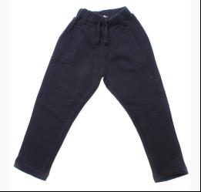
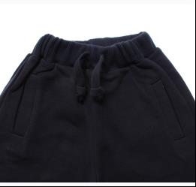
 |  |  |  | Ростовка | 915028 | 104, 110, 116, 128, 140, 152, 164 (7 шт) | 42.00 | 42.00 | 2

 |  |  |  |  | 487035 | 110 | 6.00 | 6.00 | 4
 |  |  |  |  | 487036 | 116 | 6.00 | 6.00 | 1
 |  |  |  |  | 487038 | 140 | 6.00 | 6.00 | 1
 |  |  |  |  | 487039 | 152 | 6.00 | 6.00 | 2
 |  |  |  |  | 487040 | 164 | 6.00 | 6.00 | 4

 | Breeze | 14630-Р2 | Брюки Спортивні | Трикотаж; Бавовна95%,еластан5%;
 |  |  |  | т-синій |  |  | 6.40
 |  |  |  | Ростовка | 936244 | 152 (1 шт) | 6.40 | 6.40 | 1

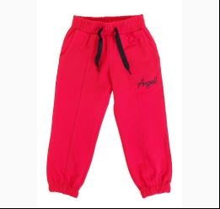
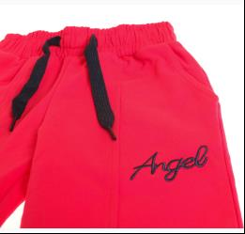
 | Breeze | 15309 | Брюки Спортивні | Трикотаж; Бавовна90%,лайкра10%;
 |  |  |  | с-червоний |  |  | 5.70
 |  |  |  | Ростовка | 942413 | 104, 110, 116, 122, 128 (5 шт) | 28.50 | 28.50 | 1

 |  |  |  |  | 530795 | 104 | 5.70 | 5.70 | 1
 |  |  |  |  | 530797 | 116 | 5.70 | 5.70 | 1
 |  |  |  |  | 530798 | 122 | 5.70 | 5.70 | 1
 |  |  |  |  | 530799 | 128 | 5.70 | 5.70 | 1

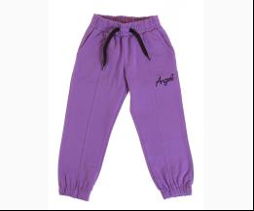
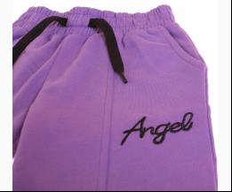
 |  |  |  | фіолетовий |  |  | 5.70
 |  |  |  |  | 530810 | 104 | 5.70 | 5.70 | 1
 |  |  |  |  | 530813 | 122 | 5.70 | 5.70 | 1

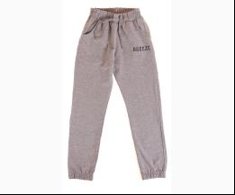
 | Breeze | 15355 | Брюки Спортивні | Трикотаж; Бавовна90%,лайкра10%;
 |  |  |  | м-сірий |  |  | 6.40
 |  |  |  |  | 531213 | 134 | 6.40 | 6.40 | 1
 |  |  |  |  | 531214 | 140 | 6.40 | 6.40 | 1
 |  |  |  |  | 531215 | 152 | 6.40 | 6.40 | 1
 |  |  |  |  | 531216 | 164 | 6.40 | 6.40 | 1

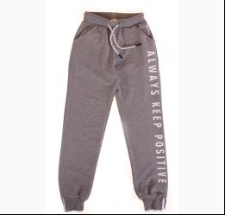
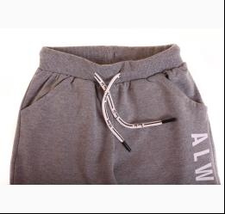
 | Breeze | 16463 | Брюки Спортивні | Трикотаж; Бавовна90%,еластан10%;
 |  |  |  | м-т-сірий |  |  | 9.55
 |  |  |  | Ростовка | 942952 | 134, 140, 146, 152, 164 (5 шт) | 47.75 | 47.75 | 3

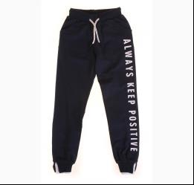
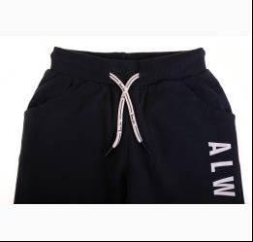
 |  |  |  | т-синій |  |  | 9.55
 |  |  |  | Ростовка | 942953 | 134, 140, 146, 152, 164 (5 шт) | 47.75 | 47.75 | 4

 |  |  |  |  | 532773 | 134 | 9.55 | 9.55 | 2
 |  |  |  |  | 532775 | 146 | 9.55 | 9.55 | 2
 |  |  |  |  | 532776 | 152 | 9.55 | 9.55 | 2
 |  |  |  |  | 532777 | 164 | 9.55 | 9.55 | 1

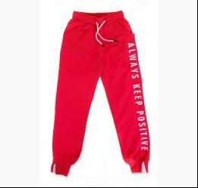
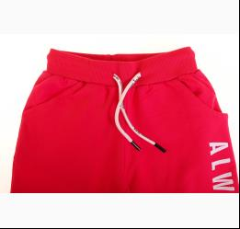
 |  |  |  | червоний |  |  | 9.55
 |  |  |  | Ростовка | 942954 | 134, 140, 146, 152, 164 (5 шт) | 47.75 | 47.75 | 5

 | Breeze | 7075 | Брюки Спортивні | Трикотаж; Бавовна95%,еластан5%;
 |  |  |  | синій |  |  | 5.40
 |  |  |  |  | 377937 | 128 | 5.40 | 1.62 | 1

 | Breeze | 9905 | Брюки Спортивні | Трикотаж; Бавовна100%;
 |  |  |  | т-синій |  |  | 8.25
 |  |  |  |  | 424342 | 152 | 8.25 | 2.47 | 1

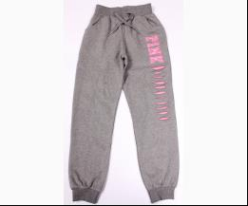
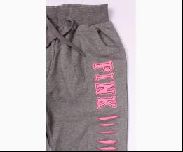
 | Breeze | 7761 | Брюки Спортивні | Трикотаж; Бавовна95%,еластан5%;
 |  |  |  | т-м-сірий |  |  | 5.26
 |  |  |  |  | 394576 | 116 | 5.26 | 1.58 | 1

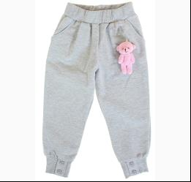
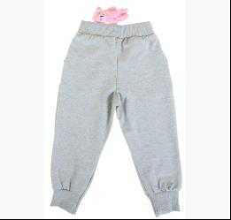
 | Breeze | 16585 | Брюки Спортивні з Брелоком | Трикотаж; Бавовна100%;
 |  |  |  | м-сірий |  |  | 8.40
 |  |  |  | Ростовка | 944330 | 92, 98, 104, 110, 116 (5 шт) | 42.00 | 42.00 | 6

 |  |  |  |  | 537489 | 104 | 8.40 | 8.40 | 1
 |  |  |  |  | 537490 | 110 | 8.40 | 8.40 | 1
 |  |  |  |  | 537491 | 116 | 8.40 | 8.40 | 1
 |  |  |  |  | 537488 | 98 | 8.40 | 8.40 | 1

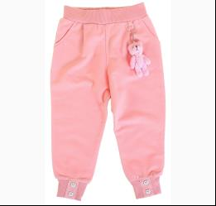
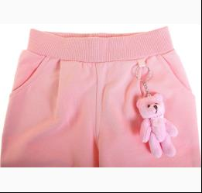
 |  |  |  | персиковий |  |  | 8.40
 |  |  |  | Ростовка | 944331 | 92, 98, 104, 110, 116 (5 шт) | 42.00 | 42.00 | 4

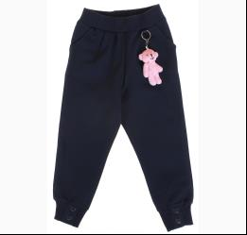
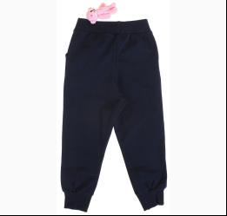
 |  |  |  | т-синій |  |  | 8.40
 |  |  |  | Ростовка | 944332 | 92, 98, 104, 110, 116 (5 шт) | 42.00 | 42.00 | 8

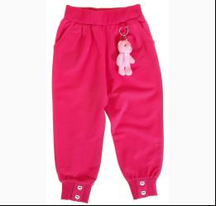
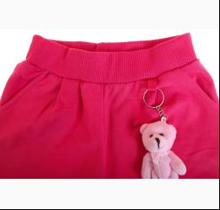
 |  |  |  | фуксія |  |  | 8.40
 |  |  |  | Ростовка | 944333 | 92, 98, 104, 110, 116 (5 шт) | 42.00 | 42.00 | 6

 |  |  |  |  | 537479 | 104 | 8.40 | 8.40 | 1
 |  |  |  |  | 537480 | 110 | 8.40 | 8.40 | 1
 |  |  |  |  | 537481 | 116 | 8.40 | 8.40 | 1
 |  |  |  |  | 537478 | 98 | 8.40 | 8.40 | 1

 | КОСТЮМ СПОРТ
 | Breeze | 13293 | Костюм спорт | Трикотаж; Бавовна95%,еластан5%; З Капюшоном;
 |  |  |  | чорний |  |  | 17.80
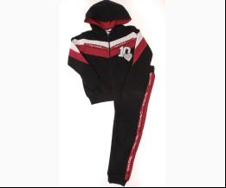
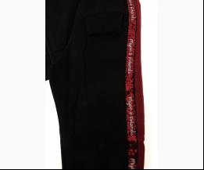
 |  |  |  |  | 502155 | 134 | 17.80 | 17.80 | 1

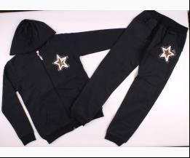
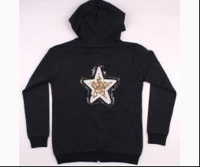
 | Breeze | 9644 | Костюм Спортивний | Трикотаж; Бавовна95%,еластан5%;
 |  |  |  | т-синій |  |  | 14.95
 |  |  |  |  | 453034 | 134 | 14.95 | 9.72 | 1
 |  |  |  |  | 453036 | 146 | 14.95 | 9.72 | 1
 |  |  |  |  | 453037 | 152 | 14.95 | 9.72 | 1

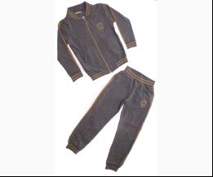
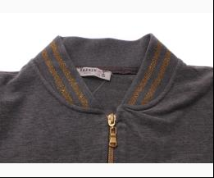
 | Breeze | 12986 | Костюм Спортивний | Трикотаж; Бавовна95%,еластан5%; З Молнією;
 |  |  |  | м-т-сірий |  |  | 18.30
 |  |  |  |  | 476920 | 134 | 18.30 | 10.98 | 1

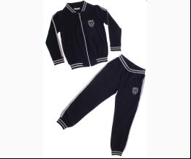
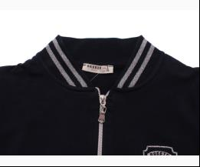
 |  |  |  | т-синій |  |  | 19.10
 |  |  |  |  | 476909 | 128 | 19.10 | 19.10 | 1
 |  |  |  |  | 476913 | 164 | 19.10 | 19.10 | 1

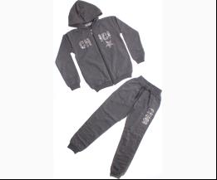
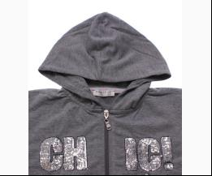
 | Breeze | 13097 | Костюм Спортивний | Трикотаж; Бавовна95%,еластан5%;
 |  |  |  | м-т-сірий |  |  | 18.65
 |  |  |  |  | 480332 | 134 | 18.65 | 11.19 | 3
 |  |  |  |  | 480333 | 140 | 18.65 | 11.19 | 3
 |  |  |  |  | 480334 | 152 | 18.65 | 11.19 | 3
 |  |  |  |  | 480335 | 164 | 18.65 | 11.19 | 2

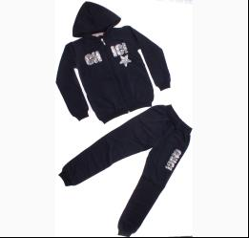
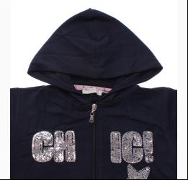
 |  |  |  | синій |  |  | 18.65
 |  |  |  | Ростовка | 913320 | 128, 134, 140, 152, 164 (5 шт) | 93.25 | 55.95 | 5

 |  |  |  |  | 480321 | 128 | 18.65 | 11.19 | 1
 |  |  |  |  | 480322 | 134 | 18.65 | 11.19 | 1
 |  |  |  |  | 480324 | 152 | 18.65 | 11.19 | 1
 |  |  |  |  | 480325 | 164 | 18.65 | 11.19 | 2

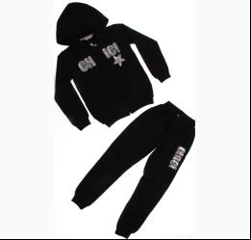
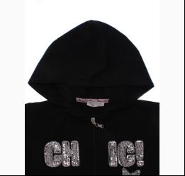
 |  |  |  | чорний |  |  | 18.65
 |  |  |  | Ростовка | 913321 | 128, 134, 140, 152, 164 (5 шт) | 93.25 | 93.25 | 2

 |  |  |  |  | 480326 | 128 | 18.65 | 18.65 | 1
 |  |  |  |  | 480327 | 134 | 18.65 | 18.65 | 2
 |  |  |  |  | 480328 | 140 | 18.65 | 18.65 | 3
 |  |  |  |  | 480330 | 164 | 18.65 | 18.65 | 2

 | Breeze | 13538 | Костюм Спортивний | Трикотаж; Бавовна95%,еластан5%;
 |  |  |  | синій |  |  | 18.10
 |  |  |  |  | 484590 | 140 | 18.10 | 10.86 | 1
 |  |  |  |  | 484592 | 164 | 18.10 | 10.86 | 2

 |  |  |  | чорний |  |  | 18.10
 |  |  |  | Ростовка | 914454 | 128, 134, 140, 152, 164 (5 шт) | 90.50 | 54.30 | 3

 | Breeze | 11945 | Костюм Спортивний | Трикотаж; Бавовна95%,еластан5%;
 |  |  |  | м-сірий/т-синій |  |  | 18.65
 |  |  |  |  | 485571 | 140 | 18.65 | 18.65 | 1

 |  |  |  | т-сірий/чорний |  |  | 18.65
 |  |  |  | Ростовка | 914659 | 116, 128, 134, 140, 152 (5 шт) | 93.25 | 93.25 | 1

 |  |  |  |  | 485580 | 134 | 18.65 | 18.65 | 1
 |  |  |  |  | 485581 | 140 | 18.65 | 18.65 | 1
 |  |  |  |  | 485582 | 152 | 18.65 | 18.65 | 1

 | Breeze | 14631 | Костюм Спортивний | Трикотаж; Бавовна95%,еластан5%; З Капюшоном На Молнії;
 |  |  |  | м-сірий |  |  | 17.35
 |  |  |  | Ростовка | 920606 | 128, 134, 140, 152, 164 (5 шт) | 86.75 | 86.75 | 3

 |  |  |  |  | 504666 | 134 | 17.35 | 17.35 | 1
 |  |  |  |  | 504667 | 140 | 17.35 | 17.35 | 1
 |  |  |  |  | 504668 | 152 | 17.35 | 17.35 | 1

 | Breeze | 14427 | Костюм Спортивний | Трикотаж; Бавовна95%,еластан5%;
 |  |  |  | кораловий/т-синій |  |  | 13.40
 |  |  |  |  | 505909 | 86 | 13.40 | 13.40 | 1

 | Breeze | 16499 | Костюм Спортивний | Трикотаж; Бавовна45%,поліестер45%,лайкра10%; З Капюшоном На Молнії;
 |  |  |  | м-бежевий |  |  | 21.20
 |  |  |  | Ростовка | 943117 | 128, 134, 140, 146, 152 (5 шт) | 106.00 | 106.00 | 4

 |  |  |  |  | 533384 | 128 | 21.20 | 21.20 | 1
 |  |  |  |  | 533386 | 140 | 21.20 | 21.20 | 1
 |  |  |  |  | 533387 | 146 | 21.20 | 21.20 | 1
 |  |  |  |  | 533388 | 152 | 21.20 | 21.20 | 1

 |  |  |  | м-персиковий |  |  | 21.20
 |  |  |  | Ростовка | 943118 | 128, 134, 140, 146, 152 (5 шт) | 106.00 | 106.00 | 4

 |  |  |  |  | 533382 | 146 | 21.20 | 21.20 | 1
 |  |  |  |  | 533383 | 152 | 21.20 | 21.20 | 1

 |  |  |  | м-сірий |  |  | 21.20
 |  |  |  | Ростовка | 943119 | 128, 134, 140, 146, 152 (5 шт) | 106.00 | 106.00 | 7

 | Breeze | 9532 | Костюм Спортивний | Трикотаж; Бавовна95%,еластан5%;
 |  |  |  | фуксія |  |  | 13.55
 |  |  |  |  | 421138 | 116 | 13.55 | 4.06 | 1

 | Breeze | 9553 | Костюм Спортивний | Трикотаж; Бавовна95%,еластан5%; З Капюшоном;
 |  |  |  | м-сірий |  |  | 17.30
 |  |  |  |  | 419133 | 134 | 17.30 | 5.19 | 1

 | Breeze | 9617 | Костюм Спортивний | Трикотаж; Бавовна95%,еластан5%;
 |  |  |  | м-бежевий |  |  | 13.50
 |  |  |  |  | 422018 | 80 | 13.50 | 4.05 | 1

 | Breeze | 6748 | Костюм Спортивний | Велюр; Бавовна100%;
 |  |  |  | т-синій |  |  | 17.94
 |  |  |  |  | 378510 | 134 | 17.94 | 5.38 | 1
 |  |  |  |  | 378513 | 164 | 17.94 | 5.38 | 1

 | Breeze | 7842 | Костюм Спортивний | Трикотаж; Бавовна100%;
 |  |  |  | т-синій/червоний |  |  | 11.60
 |  |  |  |  | 393995 | 80 | 11.60 | 3.48 | 1

 | Breeze | 7857 | Костюм Спортивний | Трикотаж; Бавовна95%,еластан5%; З Капюшоном;
 |  |  |  | м-сірий/т-синій |  |  | 14.40
 |  |  |  |  | 420117 | 92 | 14.40 | 4.32 | 1

 | Breeze | 7899 | Костюм Спортивний | Трикотаж; Бавовна95%,еластан5%; З Капюшоном;
 |  |  |  | т-синій |  |  | 15.91
 |  |  |  |  | 392910 | 122 | 15.91 | 4.77 | 1

 | КОФТА СПОРТ
 | Breeze | 14690 | Кофта Спортивна | Трикотаж; Бавовна95%,еластан5%; З Капюшоном На Молнії;
 |  |  |  | рожевий |  |  | 6.70
 |  |  |  | Ростовка | 931758 | 80, 86, 92, 98, 104 (5 шт) | 33.50 | 20.10 | 1

 | Breeze | 14752 | Кофта Спортивна | Трикотаж; Бавовна100%; З Капюшоном На Молнії;
 |  |  |  | неон-рожевий |  |  | 7.30
 |  |  |  | Ростовка | 932259 | 116, 128, 134, 140, 152 (5 шт) | 36.50 | 36.50 | 1

 |  |  |  |  | 508884 | 116 | 7.30 | 7.30 | 1
 |  |  |  |  | 508888 | 152 | 7.30 | 7.30 | 2

 | Breeze | 14630-Р1 | Кофта Спортивна | Трикотаж; Бавовна95%,еластан5%; З Капюшоном На Молнії;
 |  |  |  | м-персиковий |  |  | 9.60
 |  |  |  | Ростовка | 936243 | 164 (1 шт) | 9.60 | 9.60 | 1

 | Breeze | 15742 | Кофта Спортивна | Трикотаж; Бавовна90%,еластан10%;
 |  |  |  | т-рожевий |  |  | 7.85
 |  |  |  | Ростовка | 940164 | 80, 86, 92, 98, 104 (5 шт) | 39.25 | 39.25 | 1

 | Breeze | 8028 | Кофта Спортивна | Трикотаж; Бавовна95%,еластан5%; З Капюшоном;
 |  |  |  | фуксія |  |  | 9.84
 |  |  |  |  | 393125 | 140 | 9.84 | 2.95 | 1
 |  |  |  |  | 393127 | 164 | 9.84 | 2.95 | 1

 | Breeze | 16948 | Толстовка | Трикотаж; Бавовна90%,лайкра10%;
 |  |  |  | м-сірий |  |  | 9.95
 |  |  |  | Ростовка | 945384 | 80, 86, 92, 98, 104 (5 шт) | 49.75 | 49.75 | 3

 |  |  |  | фуксія |  |  | 9.95
 |  |  |  | Ростовка | 945385 | 80, 86, 92, 98, 104 (5 шт) | 49.75 | 49.75 | 1

 |  |  |  |  | 541373 | 104 | 9.95 | 9.95 | 1
 |  |  |  |  | 541369 | 80 | 9.95 | 9.95 | 1
 |  |  |  |  | 541370 | 86 | 9.95 | 9.95 | 1
 |  |  |  |  | 541371 | 92 | 9.95 | 9.95 | 1

 | Breeze | 16558 | Толстовка з капюшоном і карманами | Трикотаж; Поліестер100%;
 |  |  |  | м-т-сірий |  |  | 4.90
 |  |  |  |  | 538159 | 74 | 4.90 | 4.90 | 1
 |  |  |  |  | 538160 | 80 | 4.90 | 4.90 | 1
 |  |  |  |  | 538161 | 86 | 4.90 | 4.90 | 1
 |  |  |  |  | 538162 | 92 | 4.90 | 4.90 | 1

 | DMB
 | БРЮКИ СПОРТ
 | DMB | 3628 | Брюки Спортивні | Трикотаж; Бавовна70%,поліестер30%;
 |  |  |  | сірий |  |  | 7.67
 |  |  |  |  | 391239 | 140 | 7.67 | 7.67 | 1

 | HA
 | КОСТЮМ СПОРТ
 | HA | 421 | Костюм Спортивний | Трикотаж;
 |  |  |  | червоний |  |  | 17.55
 |  |  |  |  | 489222 | 164 | 17.55 | 13.16 | 1

 | Haknur
 | КОФТА СПОРТ
...

